Feuil4
DEP |  | Ques aco "NAS": N° client ?
31 |  |  |  |  | 1 | 1
DEP | NAS | NOM | PRENOM | CA | 1 | 2
31 | ????? | Thibault | Yvon | 27000 | 0 | 8
=EQUIV(1;DECALER(H$2:H$26;I1;0);0)+I1
31 |  | Dupuis | Josée | 22500 | 0 | #N/A
31 |  | Allard | Benoit | 22500 | 0 | #N/A
 |  |  |  |  | 0 | #N/A
 |  |  |  |  | 0 | #N/A
=SI(ESTNA($I2);"";INDEX(base;$I2;2))
 |  |  |  |  | 1 | #N/A
 |  |  |  |  | 0 | #N/A
=('fichier clients'!D2=choix)*('fichier clients'!D2<>"")*1
 |  |  |  |  | 0 | #N/A
=SI(C4="";"";choix)
UTILITE ?
 |  |  |  |  | 0 | #N/A
 |  |  |  |  | 0 | #N/A
 |  |  |  |  | 0 | #N/A
 |  |  |  |  | 0 | #N/A
 |  |  |  |  | 0 | #N/A
 |  |  |  |  | 0 | #N/A
 |  |  |  |  | 0 | #N/A
 |  |  |  |  | 0 | #N/A
 |  |  |  |  | 0 | #N/A
 |  |  |  |  | 0 | #N/A
 |  |  |  |  | 0 | #N/A
 |  |  |  |  | 0 | #N/A
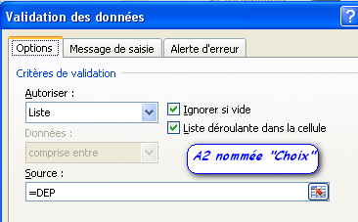
 |  |  |  |  | 0 | #N/A
 |  |  |  |  | 0 | #N/A
 |  |  |  |  | 0 | #N/A
 |  |  |  |  | 0 | #N/A

 |  |  |  |  | masquer colonnes H:I
 |  |  |  |  | I1 doit rester vide

